상품제안서
드망즈 UV DTF필름인쇄 밀크글라스 포인세티 | 상품코드: S45549

 |  |  |  |  |  |  | 02-713-8555 | www.synergygift.co.kr
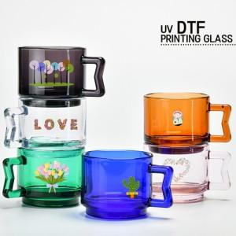

【상세/제작정보】 | <span style="font-size: 14pt;">※ 200개 미만 포장지포장 진행시 95,000원(VAT별도) 비용 발생 됩니다.</span>

【인쇄/포장옵션】 | UV DTF컬러필름 / 포장지포장

【공급단가】 | 수량 | 100~ | 300~ | 500~ | 1,000~ | 3,000~
*VAT별도 | 단가 | 6,950원 | 6,700원 | 6,500원 | 6,400원 | 6,300원

【상품 URL】 | https://www.synergygift.co.kr:443/src/goods_detail.php?gdno=45549

